Portada

Afiliados Extranjeros
a la
Seguridad Social

 | ÍNDICE

Agosto 2023

Indice
AFILIACIÓN MEDIA DE EXTRANJEROS A LA SEGURIDAD SOCIAL

ÍNDICE
Datos desestacionalizados
Resumen diario
Variación por Comunidad Autónoma
Distribución por regímenes, país de procedencia y género
Evolución de afiliados Extranjeros
Afiliación por regímenes, provincias y CC AA - Unión Europea
Afiliación por regímenes, provincias y CC AA - NO Unión Europea
Afiliación por regímenes, provincias y CC AA - TOTAL
Afiliación por género, provincias y CC AA
Evolución de la afiliación media de Extranjeros
Evolución de la afiliación de Extranjeros por provincias y CC AA
Reg. General. Distribución por sectores de actividad (gráfico)
Reg. General. Distribución por sectores de actividad
Reg. Autónomos. Distribución por sectores de actividad (gráfico)
Reg. Autónomos Distribución por sectores de actividad
Gráficos evolución, según país de procedencia
Distribución por paises de procedencia
Por nacionalidad, régimen, género (gráfico dinámico)

DISTRIBUCIÓN POR CC AA
Andalucia | - Por Regímenes | - Por Sectores | - Por Paises
Aragón | - Por Regímenes | - Por Sectores | - Por Paises
Asturias | - Por Regímenes | - Por Sectores | - Por Paises
ILLES BALEARS | - Por Regímenes | - Por Sectores | - Por Paises
Islas Canarias | - Por Regímenes | - Por Sectores | - Por Paises
Cantabria | - Por Regímenes | - Por Sectores | - Por Paises
Castilla y León | - Por Regímenes | - Por Sectores | - Por Paises
Castilla la Mancha | - Por Regímenes | - Por Sectores | - Por Paises
Cataluña | - Por Regímenes | - Por Sectores | - Por Paises
C. Valenciana | - Por Regímenes | - Por Sectores | - Por Paises
Extremadura | - Por Regímenes | - Por Sectores | - Por Paises
Galicia | - Por Regímenes | - Por Sectores | - Por Paises
Madrid | - Por Regímenes | - Por Sectores | - Por Paises
R. de Murcia | - Por Regímenes | - Por Sectores | - Por Paises
Navarra | - Por Regímenes | - Por Sectores | - Por Paises
País Vasco | - Por Regímenes | - Por Sectores | - Por Paises
La Rioja | - Por Regímenes | - Por Sectores | - Por Paises
Ceuta | - Por Regímenes | - Por Sectores | - Por Paises
Melilla | - Por Regímenes | - Por Sectores | - Por Paises

Desestacionalizados
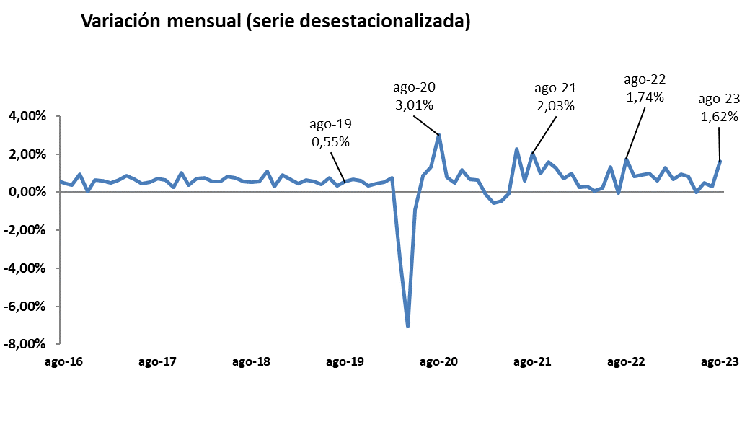
Agosto 2023
 |  |  |  |  | VOLVER AL ÍNDICE

Afiliados
Desestacionalizados
2.657.187

VARIACIÓN
MENSUAL
42.266
1,62 %

 | Mes-Año | Ajuste estacional
 | Jan-14 | 1,567,954
 | Feb-14 | 1,568,037
 | Mar-14 | 1,563,165
 | Apr-14 | 1,559,959
 | May-14 | 1,559,707
 | Jun-14 | 1,560,920
 | Jul-14 | 1,562,890
 | Aug-14 | 1,565,567
 | Sep-14 | 1,568,049
 | Oct-14 | 1,569,357
 | Nov-14 | 1,571,416
 | Dec-14 | 1,574,319
 | Jan-15 | 1,573,809
 | Feb-15 | 1,580,072
 | Mar-15 | 1,591,196
 | Apr-15 | 1,601,101
 | May-15 | 1,610,644
 | Jun-15 | 1,613,818
 | Jul-15 | 1,618,298
 | Aug-15 | 1,624,700
 | Sep-15 | 1,632,000
 | Oct-15 | 1,634,143
 | Nov-15 | 1,645,809
 | Dec-15 | 1,653,113
 | Jan-16 | 1,661,676
 | Feb-16 | 1,667,771
 | Mar-16 | 1,672,729
 | Apr-16 | 1,675,239
 | May-16 | 1,677,188
 | Jun-16 | 1,689,171
 | Jul-16 | 1,699,973
 | Aug-16 | 1,708,495
 | Sep-16 | 1,714,598
 | Oct-16 | 1,730,965
 | Nov-16 | 1,731,678
 | Dec-16 | 1,742,425
 | Jan-17 | 1,752,613
 | Feb-17 | 1,761,329
 | Mar-17 | 1,772,846
 | Apr-17 | 1,788,321
 | May-17 | 1,800,362
 | Jun-17 | 1,808,104
 | Jul-17 | 1,817,893
 | Aug-17 | 1,830,626
 | Sep-17 | 1,842,403
 | Oct-17 | 1,846,848
 | Nov-17 | 1,865,485
 | Dec-17 | 1,872,375
 | Jan-18 | 1,885,516
 | Feb-18 | 1,899,372
 | Mar-18 | 1,910,057
 | Apr-18 | 1,921,052
 | May-18 | 1,936,900
 | Jun-18 | 1,951,265
 | Jul-18 | 1,962,521
 | Aug-18 | 1,972,614
 | Sep-18 | 1,983,314
 | Oct-18 | 2,004,872
 | Nov-18 | 2,011,014
 | Dec-18 | 2,028,931
 | Jan-19 | 2,042,641
 | Feb-19 | 2,051,979
 | Mar-19 | 2,064,751
 | Apr-19 | 2,076,227
 | May-19 | 2,084,473
 | Jun-19 | 2,100,135
 | Jul-19 | 2,106,976
 | Aug-19 | 2,118,502
 | Sep-19 | 2,132,715
 | Oct-19 | 2,145,171
 | Nov-19 | 2,152,556
 | Dec-19 | 2,162,399
 | Jan-20 | 2,173,511
 | Feb-20 | 2,189,421
 | Mar-20 | 2,112,884
 | Apr-20 | 1,963,439
 | May-20 | 1,945,255
 | Jun-20 | 1,962,013
 | Jul-20 | 1,988,192
 | Aug-20 | 2,047,965
 | Sep-20 | 2,064,365
 | Oct-20 | 2,074,203
 | Nov-20 | 2,098,314
 | Dec-20 | 2,112,389
 | Jan-21 | 2,125,921
 | Feb-21 | 2,123,606
 | Mar-21 | 2,111,182
 | Apr-21 | 2,101,666
 | May-21 | 2,099,570
 | Jun-21 | 2,146,990
 | Jul-21 | 2,160,232
 | Aug-21 | 2,204,054
 | Sep-21 | 2,225,856
 | Oct-21 | 2,260,779
 | Nov-21 | 2,290,099
 | Dec-21 | 2,306,664
 | Jan-22 | 2,329,176
 | Feb-22 | 2,335,216
 | Mar-22 | 2,342,004
 | Apr-22 | 2,343,637 | 1,633 | 0.07%
 | May-22 | 2,348,595 | 4,958 | 0.21%
 | Jun-22 | 2,379,846 | 31,251 | 1.33%
 | Jul-22 | 2,378,437 | -1,409 | -0.06%
 | Aug-22 | 2,419,877 | 41,440 | 1.74%
 | Sep-22 | 2,439,668 | 19,791 | 0.82%
 | Oct-22 | 2,462,109 | 22,441 | 0.92%
 | Nov-22 | 2,485,897 | 23,788 | 0.97%
 | Dec-22 | 2,500,677 | 14,780 | 0.59%
 | Jan-23 | 2,532,345 | 31,668 | 1.27%
 | Feb-23 | 2,549,823 | 17,478 | 0.69%
 | Mar-23 | 2,573,331 | 23,508 | 0.92%
 | Apr-23 | 2,594,640 | 21,309 | 0.83%
 | May-23 | 2,594,783 | 143 | 0.01%
 | Jun-23 | 2,607,613 | 12,830 | 0.49%
 | Jul-23 | 2,614,921 | 7,308 | 0.28%
 | Aug-23 | 2,657,187 | 42,266 | 1.62%

Resumen diario
 | AFILIACIÓN DE EXTRANJEROS
 | RESUMEN DIARIO (Agosto 2023)
VARIACIÓN DIARIA (AGOSTO 2023)
 | Fecha | TOTAL SISTEMA | Variación diaria |  | VOLVER AL ÍNDICE
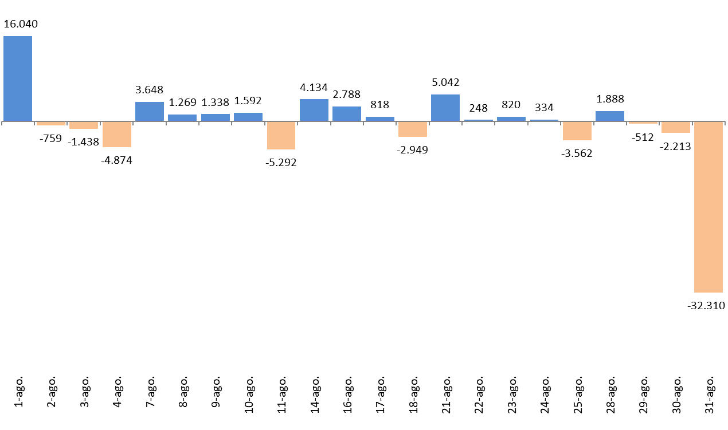
 |  |  | Absoluta | en %
 | 2023-07-31 | 2,660,742
 | 2023-08-01 | 2,676,782 | 16,040 | 0.60%
 | 2023-08-02 | 2,676,023 | -759 | -0.03%
 | 2023-08-03 | 2,674,585 | -1,438 | -0.05%
 | 2023-08-04 | 2,669,711 | -4,874 | -0.18%
 | 2023-08-07 | 2,673,359 | 3,648 | 0.14%
 | 2023-08-08 | 2,674,628 | 1,269 | 0.05%
 | 2023-08-09 | 2,675,966 | 1,338 | 0.05%
 | 2023-08-10 | 2,677,558 | 1,592 | 0.06%
 | 2023-08-11 | 2,672,266 | -5,292 | -0.20%
 | 2023-08-14 | 2,676,400 | 4,134 | 0.15%
 | 2023-08-16 | 2,679,188 | 2,788 | 0.10%
 | 2023-08-17 | 2,680,006 | 818 | 0.03%
 | 2023-08-18 | 2,677,057 | -2,949 | -0.11%
 | 2023-08-21 | 2,682,099 | 5,042 | 0.19%
 | 2023-08-22 | 2,682,347 | 248 | 0.01%
 | 2023-08-23 | 2,683,167 | 820 | 0.03%
 | 2023-08-24 | 2,683,501 | 334 | 0.01%
 | 2023-08-25 | 2,679,939 | -3,562 | -0.13%
 | 2023-08-28 | 2,681,827 | 1,888 | 0.07%
 | 2023-08-29 | 2,681,315 | -512 | -0.02%
 | 2023-08-30 | 2,679,102 | -2,213 | -0.08%
 | 2023-08-31 | 2,646,792 | -32,310 | -1.21%

Variación por CCAA
 | AFILIACIÓN DE EXTRANJEROS
 | VARIACIÓN POR COMUNIDAD AUTÓNOMA (Agosto 2023)
 |  |  |  | Número de Afiliados |  | Diferencias |  | VOLVER AL ÍNDICE
VARIACION TOTAL DE AFILIADOS POR COMUNIDAD AUTÓNOMA ( Del 1 al 31 de Agosto de 2023 ) | COMUNIDAD AUTÓNOMA | Código Provincia | Provincia | 2023-07-31 | 2023-08-31 | Absoluta | % Variación
 |  | 4 | Almeria | 63,842 | 64,778 | 936 | 1.47%
 |  | 11 | Cadiz | 17,227 | 16,985 | -242 | -1.40%
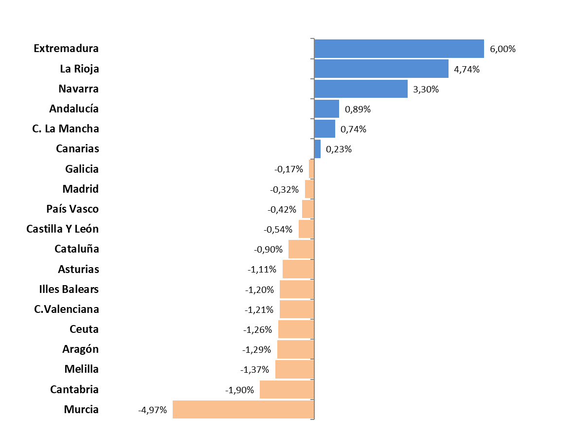
 |  | 14 | Cordoba | 9,626 | 9,940 | 314 | 3.26%
 |  | 18 | Granada | 25,908 | 26,101 | 193 | 0.74%
 |  | 21 | Huelva | 26,919 | 28,040 | 1,121 | 4.16%
 |  | 23 | Jaen | 6,345 | 6,487 | 142 | 2.24%
 |  | 29 | Malaga | 103,495 | 103,301 | -194 | -0.19%
 |  | 41 | Sevilla | 37,014 | 37,320 | 306 | 0.83%
 | Andalucía |  |  | 290,376 | 292,952 | 2,576 | 0.89%
 |  | 22 | Huesca | 23,805 | 21,773 | -2,032 | -8.54%
 |  | 44 | Teruel | 8,513 | 8,456 | -57 | -0.67%
 |  | 50 | Zaragoza | 67,027 | 67,834 | 807 | 1.20%
 | Aragón |  |  | 99,345 | 98,063 | -1,282 | -1.29%
 | Asturias | 33 | Asturias | 20,892 | 20,660 | -232 | -1.11%
 | Illes Balears | 7 | Illes Balears | 145,705 | 143,956 | -1,749 | -1.20%
 |  | 35 | Las Palmas | 60,642 | 60,785 | 143 | 0.24%
 |  | 38 | Santa Cruz Tenerife | 56,870 | 57,002 | 132 | 0.23%
 | Canarias |  |  | 117,512 | 117,787 | 275 | 0.23%
 | Cantabria | 39 | Cantabria | 17,340 | 17,010 | -330 | -1.90%
 |  | 5 | Avila | 4,926 | 4,791 | -135 | -2.74%
 |  | 9 | Burgos | 15,873 | 15,541 | -332 | -2.09%
 |  | 24 | Leon | 9,937 | 10,061 | 124 | 1.25%
 |  | 34 | Palencia | 4,528 | 4,553 | 25 | 0.55%
 |  | 37 | Salamanca | 7,374 | 7,482 | 108 | 1.46%
 |  | 40 | Segovia | 11,625 | 11,334 | -291 | -2.50%
 |  | 42 | Soria | 5,791 | 5,817 | 26 | 0.45%
 |  | 47 | Valladolid | 16,188 | 16,204 | 16 | 0.10%
 |  | 49 | Zamora | 3,362 | 3,391 | 29 | 0.86%
 | Castilla Y León |  |  | 79,604 | 79,174 | -430 | -0.54%
 |  | 2 | Albacete | 14,215 | 13,981 | -234 | -1.65%
 |  | 13 | Ciudad Real | 13,089 | 13,643 | 554 | 4.23%
 |  | 16 | Cuenca | 12,303 | 12,399 | 96 | 0.78%
 |  | 19 | Guadalajara | 16,121 | 16,170 | 49 | 0.30%
 |  | 45 | Toledo | 27,115 | 27,260 | 145 | 0.53%
 | C. La Mancha |  |  | 82,843 | 83,453 | 610 | 0.74%
 |  | 8 | Barcelona | 463,864 | 461,483 | -2,381 | -0.51%
 |  | 17 | Girona | 77,892 | 76,868 | -1,024 | -1.31%
 |  | 25 | Lleida | 52,841 | 51,173 | -1,668 | -3.16%
 |  | 43 | Tarragona | 58,833 | 58,049 | -784 | -1.33%
 | Cataluña |  |  | 653,430 | 647,573 | -5,857 | -0.90%
 |  | 3 | Alacant-Alicante | 117,787 | 116,467 | -1,320 | -1.12%
 |  | 12 | Castelló | 40,971 | 40,123 | -848 | -2.07%
 |  | 46 | Valencia | 135,806 | 134,424 | -1,382 | -1.02%
 | C.Valenciana |  |  | 294,564 | 291,014 | -3,550 | -1.21%
 |  | 6 | Badajoz | 9,561 | 10,607 | 1,046 | 10.94%
 |  | 10 | Caceres | 6,501 | 6,418 | -83 | -1.28%
 | Extremadura |  |  | 16,062 | 17,025 | 963 | 6.00%
 |  | 15 | A Coruña | 23,457 | 23,452 | -5 | -0.02%
 |  | 27 | Lugo | 9,172 | 8,933 | -239 | -2.61%
 |  | 32 | Ourense | 7,500 | 7,613 | 113 | 1.51%
 |  | 36 | Pontevedra | 19,175 | 19,203 | 28 | 0.15%
 | Galicia |  |  | 59,304 | 59,201 | -103 | -0.17%
 | Madrid | 28 | Madrid | 539,697 | 537,983 | -1,714 | -0.32%
 | Murcia | 30 | Murcia | 94,277 | 89,589 | -4,688 | -4.97%
 | Navarra | 31 | Navarra | 34,660 | 35,804 | 1,144 | 3.30%
 |  | 1 | Araba-Álava | 15,223 | 15,197 | -26 | -0.17%
 |  | 20 | Gipuzkoa | 31,917 | 31,728 | -189 | -0.59%
 |  | 48 | Bizkaia | 42,895 | 42,735 | -160 | -0.37%
 | País Vasco |  |  | 90,035 | 89,660 | -375 | -0.42%
 | La Rioja | 26 | La Rioja | 18,547 | 19,426 | 879 | 4.74%
 | Ceuta | 51 | Ceuta | 2,374 | 2,344 | -30 | -1.26%
 | Melilla | 52 | Melilla | 4,175 | 4,118 | -57 | -1.37%
 |  |  | TOTALES | 2,660,742 | 2,646,792 | -13,950 | -0.52%

Distribución REG-PAÍS-GÉNERO
AFILIACIÓN DE EXTRANJEROS
DISTRIBUCIÓN POR REGÍMENES

MEDIA AGOSTO 2023 |  |  |  |  |  |  |  |  | VOLVER AL ÍNDICE

 | TOTAL GENERAL | General (1) | S.E. Agrario | S.E. Hogar | AUTÓNOMOS | MAR | CARBÓN | TOTAL
DE LA UNIÓN EUROPEA | 704,961 | 627,140 | 45,545 | 32,275 | 170,413 | 1,543 | 21 | 876,938
DE PAÍSES NO UNIÓN EUROPEA | 1,540,402 | 1,247,256 | 155,117 | 138,029 | 254,740 | 4,446 | 3 | 1,799,590
TOTAL EXTRANJEROS | 2,245,362 | 1,874,396 | 200,662 | 170,304 | 425,153 | 5,989 | 24 | 2,676,528
(1) No se incluyen los afiliados de los Sistemas Especiales Agrario y Hogar

Distribución porcentual Por regímenes
Distribución porcentual Según país de procedencia
GENERAL (TOTAL) | AUTÓNOMOS | MAR | CARBÓN
83.89% | 15.88% | 0.22% | 0.00%

 | Procedentes de países de la UE | Procedentes de otros paises
 | 876,938 | 1,799,590

DISTRIBUCIÓN POR GÉNERO

 |  | ♂ | ♀
 | Unión Europea | 465,281 | 411,657 | 876,938 | 876,938
 | No Unión Europea | 1,019,842 | 779,748 | 1,799,590 | 1,799,590
 | Total Extranjeros | 1,485,123 | 1,191,405 | 2,676,528 | 2,676,528
 |  | 1,485,123 | 1,191,405 | 2,676,528

Evolución de afiliados
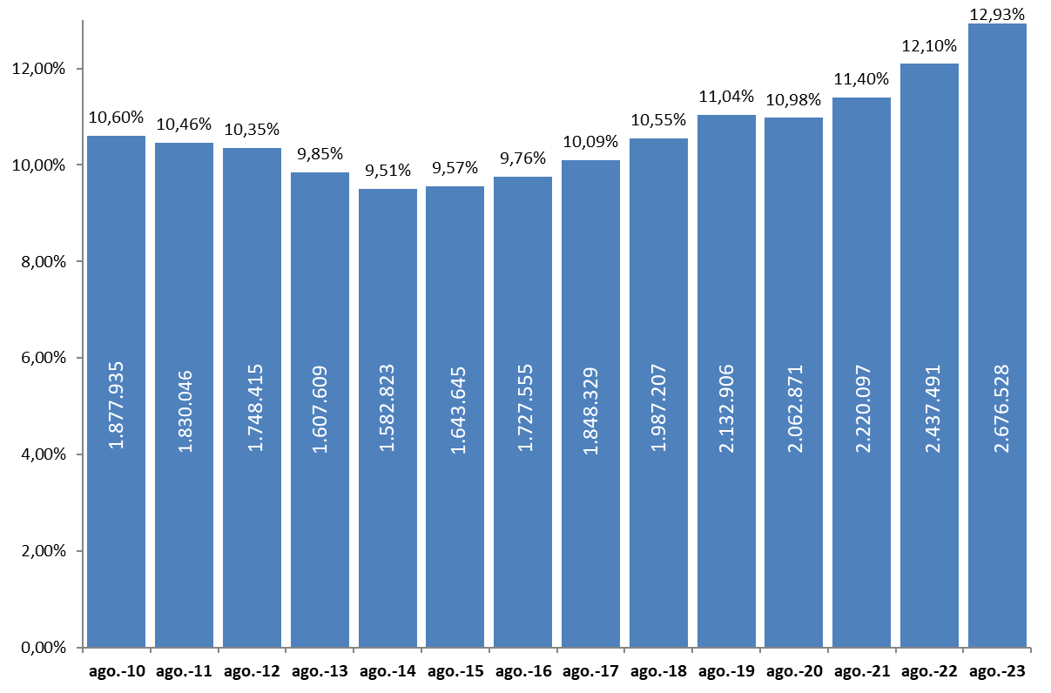
AFILIACIÓN DE EXTRANJEROS
 | AFILIADOS MEDIOS
EVOLUCIÓN DEL NÚMERO DE AFILIADOS EXTRANJEROS

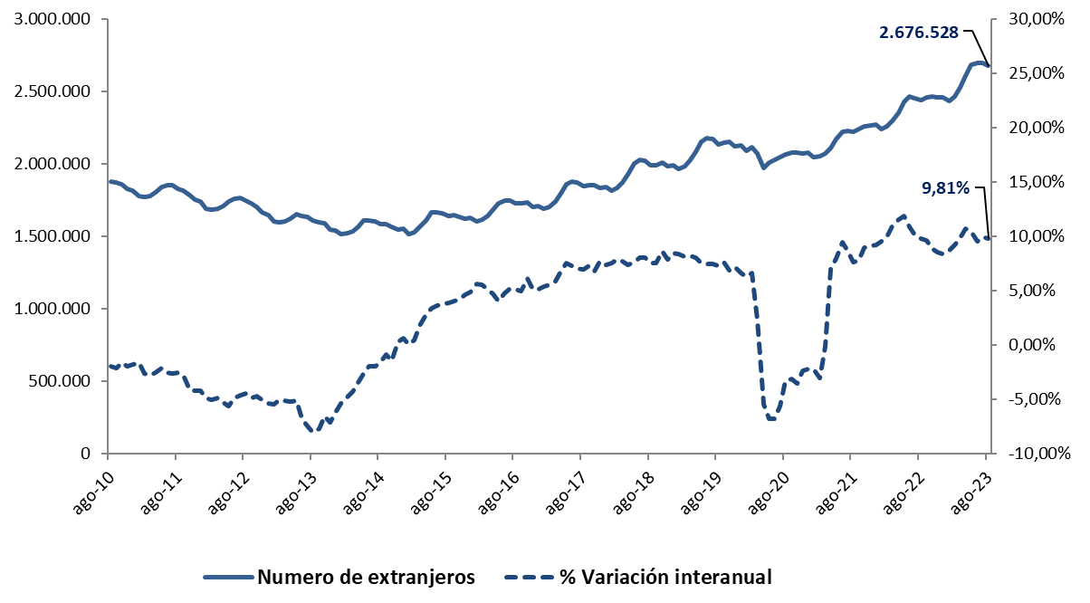

EVOLUCIÓN DEL PORCENTAJE DE EXTRANJEROS SOBRE TOTAL DE AFILIADOS

Total
 | AFILIACIÓN DE EXTRANJEROS
 | TOTAL EXTRANJEROS |  |  |  |  |  |  |  |  |  | VOLVER AL ÍNDICE

 | MEDIA AGOSTO 2023
Cód. Prov. |  | TOTAL GENERAL | General (1) | S.E. Agrario | S.E. Hogar | AUTÓNOMOS | MAR | CARBÓN | TOTAL | NÚMERO DE AFILIADOS Y PORCENTAJE SOBRE TOTAL DE EXTRANJEROS
4 | Almería | 57,140 | 24,084 | 32,101 | 955 | 7,374 | 139 | 0 | 64,654
11 | Cádiz | 12,042 | 10,491 | 430 | 1,121 | 5,145 | 105 | 0 | 17,292
14 | Córdoba | 8,508 | 5,113 | 2,408 | 987 | 1,482 | 0 | 0 | 9,990
18 | Granada | 20,384 | 12,776 | 6,303 | 1,305 | 5,905 | 17 | 0 | 26,306 | MEDIA AGOSTO 2023
21 | Huelva | 25,551 | 7,406 | 17,571 | 574 | 1,950 | 79 | 0 | 27,579
ANDALUCÍA | 10.98%
ARAGÓN | 3.72%
ASTURIAS | 0.79%
ILLES BALEARS | 5.45%
CANARIAS | 4.43%
CANTABRIA | 0.65%
CASTILLA Y LEÓN | 3.00%
CAST.-LA MANCHA | 3.12%
CATALUÑA | 24.52%
COM.VALENCIANA | 11.03%
EXTREMADURA | 0.63%
GALICIA | 2.24%
MADRID | 20.30%
REG. DE MURCIA | 3.43%
NAVARRA | 1.34%
PAÍS VASCO | 3.40%
LA RIOJA | 0.72%
CEUTA | 0.09%
MELILLA | 0.16%
23 | Jaén | 5,257 | 3,385 | 1,373 | 499 | 1,215 | 0 | 0 | 6,471
29 | Málaga | 74,251 | 67,367 | 1,499 | 5,385 | 29,892 | 175 | 0 | 104,317
41 | Sevilla | 31,153 | 23,036 | 4,163 | 3,954 | 6,138 | 12 | 0 | 37,303
 | ANDALUCÍA | 234,286 | 153,658 | 65,846 | 14,781 | 59,100 | 527 | 0 | 293,912
22 | Huesca | 21,548 | 14,748 | 6,019 | 781 | 1,577 | 0 | 0 | 23,125
44 | Teruel | 7,669 | 6,424 | 930 | 315 | 900 | 0 | 0 | 8,569
50 | Zaragoza | 59,615 | 47,462 | 7,087 | 5,066 | 8,360 | 0 | 0 | 67,975
 | ARAGÓN | 88,832 | 68,634 | 14,036 | 6,163 | 10,837 | 0 | 0 | 99,669
33 | ASTURIAS | 17,213 | 14,383 | 381 | 2,450 | 3,670 | 231 | 24 | 21,138
7 | ILLES BALEARS | 118,457 | 112,409 | 1,458 | 4,591 | 26,987 | 491 | 0 | 145,936
35 | Las Palmas | 46,341 | 43,231 | 1,126 | 1,985 | 14,607 | 359 | 0 | 61,308
38 | S.C.Tenerife | 41,197 | 38,695 | 1,491 | 1,011 | 15,851 | 338 | 0 | 57,385
 | CANARIAS | 87,538 | 81,926 | 2,617 | 2,995 | 30,458 | 697 | 0 | 118,693
39 | CANTABRIA | 14,376 | 12,493 | 272 | 1,611 | 2,832 | 184 | 0 | 17,392
5 | Ávila | 4,304 | 3,296 | 651 | 357 | 685 | 0 | 0 | 4,989
9 | Burgos | 13,870 | 12,138 | 630 | 1,102 | 1,945 | 0 | 0 | 15,814
24 | León | 8,640 | 7,247 | 594 | 800 | 1,464 | 0 | 0 | 10,105
34 | Palencia | 4,046 | 3,454 | 305 | 287 | 501 | 0 | 0 | 4,547
37 | Salamanca | 6,491 | 5,396 | 437 | 658 | 1,055 | 0 | 0 | 7,546
40 | Segovia | 10,706 | 7,130 | 3,007 | 569 | 989 | 0 | 0 | 11,695
42 | Soria | 5,388 | 4,413 | 690 | 285 | 485 | 0 | 0 | 5,873
47 | Valladolid | 14,512 | 12,216 | 1,141 | 1,155 | 1,851 | 0 | 0 | 16,363
49 | Zamora | 2,932 | 2,353 | 426 | 153 | 460 | 0 | 0 | 3,392
 | CASTILLA Y LEÓN | 70,889 | 57,643 | 7,881 | 5,364 | 9,434 | 0 | 0 | 80,323
2 | Albacete | 12,711 | 6,185 | 5,964 | 562 | 1,337 | 0 | 0 | 14,048
13 | Ciudad Real | 11,742 | 7,120 | 3,995 | 627 | 1,678 | 0 | 0 | 13,420
16 | Cuenca | 11,158 | 8,424 | 2,175 | 559 | 1,163 | 0 | 0 | 12,322
19 | Guadalajara | 14,232 | 13,056 | 364 | 811 | 2,145 | 0 | 0 | 16,377
45 | Toledo | 22,689 | 19,288 | 2,096 | 1,305 | 4,638 | 0 | 0 | 27,327
 | CAST.-LA MANCHA | 72,532 | 54,074 | 14,594 | 3,864 | 10,961 | 0 | 0 | 83,493
8 | Barcelona | 394,487 | 368,209 | 2,808 | 23,471 | 71,035 | 350 | 0 | 465,872
17 | Girona | 67,813 | 62,805 | 2,708 | 2,300 | 10,222 | 255 | 0 | 78,290
25 | Lleida | 49,754 | 35,535 | 13,240 | 979 | 3,622 | 0 | 0 | 53,376
43 | Tarragona | 50,020 | 44,983 | 3,259 | 1,778 | 8,580 | 263 | 0 | 58,863
 | CATALUÑA | 562,074 | 511,532 | 22,014 | 28,527 | 93,459 | 869 | 0 | 656,402
3 | Alacant-Alicante | 87,400 | 77,089 | 7,094 | 3,217 | 30,312 | 313 | 0 | 118,025
12 | Castelló | 34,666 | 29,981 | 2,443 | 2,242 | 6,076 | 123 | 0 | 40,865
46 | Valencia | 108,987 | 93,685 | 7,617 | 7,685 | 27,123 | 110 | 0 | 136,220
 | C. VALENCIANA | 231,053 | 200,756 | 17,154 | 13,144 | 63,511 | 546 | 0 | 295,110
6 | Badajoz | 8,585 | 5,483 | 2,415 | 687 | 1,649 | 0 | 0 | 10,234
10 | Cáceres | 5,469 | 3,283 | 1,833 | 353 | 1,087 | 0 | 0 | 6,556
 | EXTREMADURA | 14,054 | 8,765 | 4,248 | 1,041 | 2,736 | 0 | 0 | 16,790
15 | A Coruña | 19,655 | 17,097 | 563 | 1,994 | 3,631 | 527 | 0 | 23,813
27 | Lugo | 7,526 | 5,886 | 1,044 | 596 | 1,120 | 577 | 0 | 9,223
32 | Ourense | 6,528 | 5,724 | 178 | 626 | 1,108 | 0 | 0 | 7,635
36 | Pontevedra | 15,527 | 14,059 | 200 | 1,268 | 3,221 | 634 | 0 | 19,381
 | GALICIA | 49,235 | 42,766 | 1,985 | 4,484 | 9,079 | 1,738 | 0 | 60,053
28 | C. DE MADRID | 474,033 | 413,484 | 1,100 | 59,448 | 69,065 | 127 | 0 | 543,225
30 | R. DE MURCIA | 82,030 | 37,742 | 40,470 | 3,819 | 9,633 | 149 | 0 | 91,812
31 | NAVARRA | 30,259 | 24,452 | 3,010 | 2,797 | 5,522 | 0 | 0 | 35,781
1 | Araba-Álava | 13,188 | 11,770 | 224 | 1,194 | 2,117 | 0 | 0 | 15,305
20 | Gipuzkoa | 27,330 | 22,776 | 431 | 4,123 | 4,733 | 171 | 0 | 32,234
48 | Bizkaia | 35,631 | 28,286 | 428 | 6,916 | 7,526 | 249 | 0 | 43,405
 | PAÍS VASCO | 76,149 | 62,833 | 1,083 | 12,233 | 14,376 | 420 | 0 | 90,945
26 | LA RIOJA | 16,936 | 13,085 | 2,506 | 1,345 | 2,402 | 0 | 0 | 19,338
51 | CEUTA | 2,061 | 1,289 | 1 | 771 | 287 | 8 | 0 | 2,355
52 | MELILLA | 3,355 | 2,473 | 5 | 877 | 805 | 2 | 0 | 4,162
 | TOTAL | 2,245,362 | 1,874,396 | 200,662 | 170,304 | 425,153 | 5,989 | 24 | 2,676,528
 | (1) No se incluyen los afiliados de los Sistemas Especiales Agrario y Hogar

Grafico Sectores Gral
 | AFILIACIÓN DE EXTRANJEROS | VOLVER AL ÍNDICE
 | % SOBRE TOTAL SECTORES DE ACTIVIDAD. RÉG. GENERAL
 | MEDIA AGOSTO 2023

 | DISTRIBUCIÓN POR SECTORES DE ACTIVIDAD. RÉG. GENERAL
Agricultura, Ganadería, Caza, Silvicultura y Pesca | 22.92%
Industrias Extractivas | 5.87%
Industria Manufacturera | 8.79%
Suministro de Energía Eléctrica, Gas, Vapor y Aire Acondicionado | 3.46%
Suministro de Agua, Actividades de Saneamiento, Gestión de Residuos y Descontaminación | 5.43%
Construcción | 19.36%
Comercio; Reparación de Vehículos de Motor y Bicicletas | 10.79%
Transporte y Almacenamiento | 13.22%
Hostelería | 27.59%
Información y Comunicaciones | 11.51%
Actividades Financieras y de Seguros | 4.78%
Actividades Inmobiliarias | 14.05%
Actividades Profesionales Científicas y Técnicas | 9.49%
Actividades Administrativas y Servicios Auxiliares | 15.76%
Administración Pública y Defensa; Seguridad Social Obligatoria | 1.39%
Educación | 4.40%
Actividades Sanitarias y Servicios Centrales | 5.69%
Actividades Artísticas, Recreativas y de Entretenimiento | 11.04%
Otros Servicios | 13.63%
Actividades de los Hogares como Empleadores de Personal Doméstico y Productores de Bienes y Servicios para uso Propio | 10.85%
Actividades de Organizaciones y Organismo Extraterritoriales | 29.05%
S.E. Agrario | 31.44%
S.E. Hogar | 45.54%
TOTAL | 12.98%
1
2
3
4
5
6
7
8
9
10
11
12
13
14
15
16
17
18
19
20
21
22
22

Grafico Sectores Auton.
AFILIACIÓN DE EXTRANJEROS | VOLVER AL ÍNDICE
DISTRIBUCIÓN POR SECTORES DE ACTIVIDAD. RÉG. DE AUTÓNOMOS
MEDIA AGOSTO 2023

 | % SOBRE TOTAL SECTORES DE ACTIVIDAD. RÉG. DE AUTÓNOMOS
Agricultura, Ganadería, Caza, Silvicultura y Pesca | 2.53%
Industrias Extractivas | 5.97%
Industria Manufacturera | 5.78%
Suministro de Energía Eléctrica, Gas, Vapor y Aire Acondicionado | 5.31%
Suministro de Agua, Actividades de Saneamiento, Gestión de Residuos y Descontaminación | 6.37%
Construcción | 14.66%
Comercio; Reparación de Vehículos de Motor y Bicicletas | 13.60%
Transporte y Almacenamiento | 14.25%
Hostelería | 22.73%
Información y Comunicaciones | 17.34%
Actividades Financieras y de Seguros | 5.55%
Actividades Inmobiliarias | 17.29%
Actividades Profesionales Científicas y Técnicas | 8.92%
Actividades Administrativas y Servicios Auxiliares | 17.53%
Administración Pública y Defensa; Seguridad Social Obligatoria | 7.22%
Educación | 13.76%
Actividades Sanitarias y Servicios Centrales | 6.45%
Actividades Artísticas, Recreativas y de Entretenimiento | 9.86%
Otros Servicios | 15.07%
Actividades de los Hogares como Empleadores de Personal Doméstico y Productores de Bienes y Servicios para uso Propio | 20.72%
Actividades de Organizaciones y Organismo Extraterritoriales | 12.48%
TOTAL | 12.75%

Grafico paises
AFILIACIÓN DE EXTRANJEROS
PAÍSES QUE MÁS AFILIADOS APORTAN EN AGOSTO | VOLVER AL ÍNDICE

MES DE AGOSTO DE CADA AÑO (2014-2023) |  |  | AFILIADOS EXTRANJEROS - MESES DE AGOSTO
 |  |  | 2014 | 2015 | 2016 | 2017 | 2018 | 2019 | 2020 | 2021 | 2022 | 2023
 |  | RUMANÍA | 267,829 | 284,700 | 302,319 | 321,023 | 332,548 | 341,014 | 323,520 | 324,462 | 330,155 | 335,291
 |  | MARRUECOS | 177,251 | 188,898 | 201,596 | 216,978 | 231,066 | 244,358 | 248,703 | 263,550 | 277,937 | 302,934
 |  | ITALIA | 69,583 | 78,159 | 89,661 | 103,013 | 117,345 | 133,460 | 127,524 | 140,747 | 163,819 | 182,700
 |  | COLOMBIA | 59,350 | 56,040 | 55,360 | 58,943 | 66,002 | 77,411 | 82,484 | 99,864 | 123,850 | 170,804
 |  | VENEZUELA | 14,955 | 16,636 | 19,602 | 26,412 | 39,644 | 60,017 | 75,839 | 101,462 | 119,235 | 145,461
 |  | CHINA | 91,100 | 93,677 | 96,114 | 99,990 | 103,660 | 107,540 | 98,657 | 104,339 | 112,014 | 114,171
 |  | ECUADOR | 77,261 | 72,304 | 70,868 | 71,879 | 74,738 | 76,329 | 70,683 | 72,210 | 73,581 | 73,278
 |  | PERÚ | 36,786 | 32,899 | 31,389 | 32,031 | 35,695 | 39,534 | 38,141 | 43,530 | 52,411 | 68,928

COLOMBIA

CHINA

Por nacionalidad-reg-genero
TOTAL AFILIADOS POR NACIONALIDAD - RÉGIMEN-GÉNERO (Datos a 31 de agosto)
 | Total
Peru | 1
Peru | 217
Peru | 7919
Peru | 1096
Peru | 4397
Peru | 54448
VOLVER AL ÍNDICE
...

ANDALUCIA-1
ANDALUCÍA |  |  |  |  |  |  |  |  |  | VOLVER AL ÍNDICE
AFILIACIÓN DE EXTRANJEROS
DISTRIBUCIÓN POR REGÍMENES

 | MEDIA AGOSTO

 | REGÍMENES | GENERAL (Total) | General | S.E. Agrario | S.E. Hogar | AUTÓNOMOS | MAR | CARBÓN | TOTAL
 | DE LA UNIÓN EUROPEA | 68,574 | 50,921 | 16,299 | 1,355 | 22,855 | 97 | 0 | 91,526
 | DE PAÍSES NO UNIÓN EUROPEA | 165,711 | 102,737 | 49,548 | 13,426 | 36,246 | 429 | 0 | 202,386
 | TOTAL EXTRANJEROS | 234,286 | 153,658 | 65,846 | 14,781 | 59,100 | 527 | 0 | 293,912

Distribución porcentual por régimen
Porcentajes de variación sobre el total de extranjeros

 |  | GENERAL (total) | AUTÓNOMOS | MAR |  | TOTAL |  | TOTAL
 | Distribución Porcentual | 234,286 | 59,100 | 527 |  | 293,912 |  | 293,912
 |  | 79.71% | 20.11% | 0.18% |  | 100.00% |  | 100.00%

 |  | Intermensual | Interanual
 | ANDALUCÍA | -0.27% | 8.57%

ARAGON-1
ARAGÓN |  |  |  |  |  |  |  |  |  | VOLVER AL ÍNDICE
AFILIACIÓN DE EXTRANJEROS
DISTRIBUCIÓN POR REGÍMENES

 | MEDIA AGOSTO

 | REGÍMENES | GENERAL (Total) | General | S.E. Agrario | S.E. Hogar | AUTÓNOMOS | MAR | CARBÓN | TOTAL
 | DE LA UNIÓN EUROPEA | 34,756 | 27,988 | 4,648 | 2,119 | 4,696 | 0 | 0 | 39,452
 | DE PAÍSES NO UNIÓN EUROPEA | 54,076 | 40,645 | 9,387 | 4,043 | 6,142 | 0 | 0 | 60,218
 | TOTAL EXTRANJEROS | 88,832 | 68,634 | 14,036 | 6,163 | 10,837 | 0 | 0 | 99,669

Distribución porcentual por régimen
Porcentajes de variación sobre el total de extranjeros

 |  | GENERAL (total) | AUTÓNOMOS | MAR |  | TOTAL |  | TOTAL
 | Distribución Porcentual | 88,832 | 10,837 | 0 |  | 99,669 |  | 99,669
 |  | 89.13% | 10.87% | 0.00% |  | 100.00% |  | 100.00%

 |  | Intermensual | Interanual
 | ARAGÓN | -2.31% | 12.43%

ASTURIAS-1
ASTURIAS |  |  |  |  |  |  |  |  |  | VOLVER AL ÍNDICE
AFILIACIÓN DE EXTRANJEROS
DISTRIBUCIÓN POR REGÍMENES

 | MEDIA AGOSTO

 | REGÍMENES | GENERAL (Total) | General | S.E. Agrario | S.E. Hogar | AUTÓNOMOS | MAR | CARBÓN | TOTAL
 | DE LA UNIÓN EUROPEA | 5,035 | 4,314 | 70 | 650 | 1,238 | 48 | 21 | 6,342
 | DE PAÍSES NO UNIÓN EUROPEA | 12,178 | 10,068 | 310 | 1,800 | 2,432 | 183 | 3 | 14,796
 | TOTAL EXTRANJEROS | 17,213 | 14,383 | 381 | 2,450 | 3,670 | 231 | 24 | 21,138

Distribución porcentual por régimen
Porcentajes de variación sobre el total de extranjeros

 |  | GENERAL (total) | AUTÓNOMOS | MAR | CARBON | TOTAL |  | TOTAL
 | Distribución Porcentual | 17,213 | 3,670 | 231 | 24 | 21,138 |  | 21,138
 |  | 81.43% | 17.36% | 1.09% | 0.11% | 100.00% |  | 100.00%

 |  | Intermensual | Interanual
 | ANDALUCÍA | 1.42% | 11.68%

BALEARES-1
ILLES BALEARS |  |  |  |  |  |  |  |  |  | VOLVER AL ÍNDICE
AFILIACIÓN DE EXTRANJEROS
DISTRIBUCIÓN POR REGÍMENES

 | MEDIA AGOSTO

 | REGÍMENES | GENERAL (Total) | General | S.E. Agrario | S.E. Hogar | AUTÓNOMOS | MAR | CARBÓN | TOTAL
 | DE LA UNIÓN EUROPEA | 45,902 | 44,701 | 162 | 1,039 | 15,734 | 298 | 0 | 61,933
 | DE PAÍSES NO UNIÓN EUROPEA | 72,556 | 67,707 | 1,297 | 3,552 | 11,254 | 194 | 0 | 84,003
 | TOTAL EXTRANJEROS | 118,457 | 112,409 | 1,458 | 4,591 | 26,987 | 491 | 0 | 145,936

Distribución porcentual por régimen
Porcentajes de variación sobre el total de extranjeros

 |  | GENERAL (total) | AUTÓNOMOS | MAR |  | TOTAL |  | TOTAL
 | Distribución Porcentual | 118,457 | 26,987 | 491 |  | 145,936 |  | 145,936
 |  | 81.17% | 18.49% | 0.34% |  | 100.00% |  | 100.00%

 |  | Intermensual | Interanual
 | ILLES BALEARS | -0.06% | 10.97%

CANARIAS-1
ISLAS CANARIAS |  |  |  |  |  |  |  |  |  | VOLVER AL ÍNDICE
AFILIACIÓN DE EXTRANJEROS
DISTRIBUCIÓN POR REGÍMENES

 | MEDIA AGOSTO

 | REGÍMENES | GENERAL (Total) | General | S.E. Agrario | S.E. Hogar | AUTÓNOMOS | MAR | CARBÓN | TOTAL
 | DE LA UNIÓN EUROPEA | 32,213 | 31,506 | 527 | 180 | 17,894 | 355 | 0 | 50,462
 | DE PAÍSES NO UNIÓN EUROPEA | 55,325 | 50,420 | 2,090 | 2,815 | 12,564 | 342 | 0 | 68,231
 | TOTAL EXTRANJEROS | 87,538 | 81,926 | 2,617 | 2,995 | 30,458 | 697 | 0 | 118,693

Distribución porcentual por régimen
Porcentajes de variación sobre el total de extranjeros

 |  | GENERAL (total) | AUTÓNOMOS | MAR |  | TOTAL |  | TOTAL
 | Distribución Porcentual | 87,538 | 30,458 | 697 |  | 118,693 |  | 118,693
 |  | 73.75% | 25.66% | 0.59% |  | 100.00% |  | 100.00%

 |  | Intermensual | Interanual
 | CANARIAS | 0.70% | 9.56%

CANTABRIA-1
CANTABRIA |  |  |  |  |  |  |  |  |  | VOLVER AL ÍNDICE
AFILIACIÓN DE EXTRANJEROS
DISTRIBUCIÓN POR REGÍMENES

 | MEDIA AGOSTO

 | REGÍMENES | GENERAL (Total) | General | S.E. Agrario | S.E. Hogar | AUTÓNOMOS | MAR | CARBÓN | TOTAL
 | DE LA UNIÓN EUROPEA | 3,897 | 3,522 | 61 | 314 | 1,103 | 18 | 0 | 5,017
 | DE PAÍSES NO UNIÓN EUROPEA | 10,479 | 8,971 | 212 | 1,297 | 1,729 | 166 | 0 | 12,374
 | TOTAL EXTRANJEROS | 14,376 | 12,493 | 272 | 1,611 | 2,832 | 184 | 0 | 17,392

Distribución porcentual por régimen
Porcentajes de variación sobre el total de extranjeros

 |  | GENERAL (total) | AUTÓNOMOS | MAR |  | TOTAL |  | TOTAL
 | Distribución Porcentual | 14,376 | 2,832 | 184 |  | 17,392 |  | 17,392
 |  | 82.66% | 16.28% | 1.06% |  | 100.00% |  | 100.00%

 |  | Intermensual | Interanual
 | CANTABRIA | 0.40% | 8.36%

C Y LEON-1
CASTILLA Y LEÓN |  |  |  |  |  |  |  |  |  | VOLVER AL ÍNDICE
AFILIACIÓN DE EXTRANJEROS
DISTRIBUCIÓN POR REGÍMENES

 | MEDIA AGOSTO

 | REGÍMENES | GENERAL (Total) | General | S.E. Agrario | S.E. Hogar | AUTÓNOMOS | MAR | CARBÓN | TOTAL
 | DE LA UNIÓN EUROPEA | 28,427 | 22,907 | 4,197 | 1,323 | 4,043 | 0 | 0 | 32,471
 | DE PAÍSES NO UNIÓN EUROPEA | 42,462 | 34,736 | 3,684 | 4,042 | 5,391 | 0 | 0 | 47,852
 | TOTAL EXTRANJEROS | 70,889 | 57,643 | 7,881 | 5,364 | 9,434 | 0 | 0 | 80,323

Distribución porcentual por régimen
Porcentajes de variación sobre el total de extranjeros

 |  | GENERAL (total) | AUTÓNOMOS | MAR |  | TOTAL |  | TOTAL
 | Distribución Porcentual | 70,889 | 9,434 | 0 |  | 80,323 |  | 80,323
 |  | 88.25% | 11.75% | 0.00% |  | 100.00% |  | 100.00%

 |  | Intermensual | Interanual
 | CASTILLA Y LEÓN | 0.19% | 11.97%

C LA MANCHA-1
CASTILLA-LA MANCHA |  |  |  |  |  |  |  |  |  | VOLVER AL ÍNDICE
AFILIACIÓN DE EXTRANJEROS
DISTRIBUCIÓN POR REGÍMENES

 | MEDIA AGOSTO

 | REGÍMENES | GENERAL (Total) | General | S.E. Agrario | S.E. Hogar | AUTÓNOMOS | MAR | CARBÓN | TOTAL
 | DE LA UNIÓN EUROPEA | 29,638 | 22,536 | 5,910 | 1,192 | 4,438 | 0 | 0 | 34,076
 | DE PAÍSES NO UNIÓN EUROPEA | 42,894 | 31,538 | 8,684 | 2,672 | 6,523 | 0 | 0 | 49,418
 | TOTAL EXTRANJEROS | 72,532 | 54,074 | 14,594 | 3,864 | 10,961 | 0 | 0 | 83,493

Distribución porcentual por régimen
Porcentajes de variación sobre el total de extranjeros

 |  | GENERAL (total) | AUTÓNOMOS | MAR |  | TOTAL |  | TOTAL
 | Distribución Porcentual | 72,532 | 10,961 | 0 |  | 83,493 |  | 83,493
 |  | 86.87% | 13.13% | 0.00% |  | 100.00% |  | 100.00%

 |  | Intermensual | Interanual
 | CAST.-LA MANCHA | -4.11% | 10.01%

CATALUÑA-1
CATALUÑA |  |  |  |  |  |  |  |  |  | VOLVER AL ÍNDICE
AFILIACIÓN DE EXTRANJEROS
DISTRIBUCIÓN POR REGÍMENES

 | MEDIA AGOSTO

 | REGÍMENES | GENERAL (Total) | General | S.E. Agrario | S.E. Hogar | AUTÓNOMOS | MAR | CARBÓN | TOTAL
 | DE LA UNIÓN EUROPEA | 155,917 | 150,150 | 3,546 | 2,221 | 31,071 | 244 | 0 | 187,232
 | DE PAÍSES NO UNIÓN EUROPEA | 406,157 | 361,382 | 18,468 | 26,307 | 62,388 | 625 | 0 | 469,170
 | TOTAL EXTRANJEROS | 562,074 | 511,532 | 22,014 | 28,527 | 93,459 | 869 | 0 | 656,402

Distribución porcentual por régimen
Porcentajes de variación sobre el total de extranjeros

 |  | GENERAL (total) | AUTÓNOMOS | MAR |  | TOTAL |  | TOTAL
 | Distribución Porcentual | 562,074 | 93,459 | 869 |  | 656,402 |  | 656,402
 |  | 85.63% | 14.24% | 0.13% |  | 100.00% |  | 100.00%

 |  | Intermensual | Interanual
 | CATALUÑA | -0.66% | 8.21%

C VALENCIANA-1
COMUNIDAD VALENCIANA |  |  |  |  |  |  |  |  |  | VOLVER AL ÍNDICE
AFILIACIÓN DE EXTRANJEROS
DISTRIBUCIÓN POR REGÍMENES

 | MEDIA AGOSTO

 | REGÍMENES | GENERAL (Total) | General | S.E. Agrario | S.E. Hogar | AUTÓNOMOS | MAR | CARBÓN | TOTAL
 | DE LA UNIÓN EUROPEA | 85,623 | 78,285 | 3,690 | 3,648 | 27,690 | 144 | 0 | 113,457
 | DE PAÍSES NO UNIÓN EUROPEA | 145,431 | 122,471 | 13,464 | 9,496 | 35,820 | 402 | 0 | 181,654
 | TOTAL EXTRANJEROS | 231,053 | 200,756 | 17,154 | 13,144 | 63,511 | 546 | 0 | 295,110

Distribución porcentual por régimen
Porcentajes de variación sobre el total de extranjeros

 |  | GENERAL (total) | AUTÓNOMOS | MAR |  | TOTAL |  | TOTAL
 | Distribución Porcentual | 231,053 | 63,511 | 546 |  | 295,110 |  | 295,110
 |  | 78.29% | 21.52% | 0.19% |  | 100.00% |  | 100.00%

 |  | Intermensual | Interanual
 | C. VALENCIANA | -0.72% | 11.48%

EXTREMADURA-1
EXTREMADURA |  |  |  |  |  |  |  |  |  | VOLVER AL ÍNDICE
AFILIACIÓN DE EXTRANJEROS
DISTRIBUCIÓN POR REGÍMENES

 | MEDIA AGOSTO

 | REGÍMENES | GENERAL (Total) | General | S.E. Agrario | S.E. Hogar | AUTÓNOMOS | MAR | CARBÓN | TOTAL
 | DE LA UNIÓN EUROPEA | 5,784 | 3,527 | 2,106 | 151 | 920 | 0 | 0 | 6,704
 | DE PAÍSES NO UNIÓN EUROPEA | 8,270 | 5,239 | 2,142 | 889 | 1,816 | 0 | 0 | 10,086
 | TOTAL EXTRANJEROS | 14,054 | 8,765 | 4,248 | 1,041 | 2,736 | 0 | 0 | 16,790

Distribución porcentual por régimen
Porcentajes de variación sobre el total de extranjeros

 |  | GENERAL (total) | AUTÓNOMOS | MAR |  | TOTAL |  | TOTAL
 | Distribución Porcentual | 14,054 | 2,736 | 0 |  | 16,790 |  | 16,790
 |  | 83.71% | 16.29% | 0.00% |  | 100.00% |  | 100.00%

 |  | Intermensual | Interanual
 | EXTREMADURA | 3.09% | 13.64%

GALICIA-1
GALICIA |  |  |  |  |  |  |  |  |  | VOLVER AL ÍNDICE
AFILIACIÓN DE EXTRANJEROS
DISTRIBUCIÓN POR REGÍMENES

 | MEDIA AGOSTO

 | REGÍMENES | GENERAL (Total) | General | S.E. Agrario | S.E. Hogar | AUTÓNOMOS | MAR | CARBÓN | TOTAL
 | DE LA UNIÓN EUROPEA | 14,327 | 13,423 | 429 | 475 | 3,182 | 199 | 0 | 17,708
 | DE PAÍSES NO UNIÓN EUROPEA | 34,909 | 29,344 | 1,556 | 4,009 | 5,896 | 1,540 | 0 | 42,345
 | TOTAL EXTRANJEROS | 49,235 | 42,766 | 1,985 | 4,484 | 9,079 | 1,738 | 0 | 60,053

Distribución porcentual por régimen
Porcentajes de variación sobre el total de extranjeros

 |  | GENERAL (total) | AUTÓNOMOS | MAR |  | TOTAL |  | TOTAL
 | Distribución Porcentual | 49,235 | 9,079 | 1,738 |  | 60,053 |  | 60,053
 |  | 81.99% | 15.12% | 2.89% |  | 100.00% |  | 100.00%

 |  | Intermensual | Interanual
 | GALICIA | 0.90% | 16.32%

MADRID-1
MADRID |  |  |  |  |  |  |  |  |  | VOLVER AL ÍNDICE
AFILIACIÓN DE EXTRANJEROS
DISTRIBUCIÓN POR REGÍMENES

 | MEDIA AGOSTO

 | REGÍMENES | GENERAL (Total) | General | S.E. Agrario | S.E. Hogar | AUTÓNOMOS | MAR | CARBÓN | TOTAL
 | DE LA UNIÓN EUROPEA | 151,704 | 136,801 | 278 | 14,624 | 25,218 | 71 | 0 | 176,993
 | DE PAÍSES NO UNIÓN EUROPEA | 322,329 | 276,683 | 822 | 44,824 | 43,847 | 56 | 0 | 366,232
 | TOTAL EXTRANJEROS | 474,033 | 413,484 | 1,100 | 59,448 | 69,065 | 127 | 0 | 543,225

Distribución porcentual por régimen
Porcentajes de variación sobre el total de extranjeros

 |  | GENERAL (total) | AUTÓNOMOS | MAR |  | TOTAL |  | TOTAL
 | Distribución Porcentual | 474,033 | 69,065 | 127 |  | 543,225 |  | 543,225
 |  | 87.26% | 12.71% | 0.02% |  | 100.00% |  | 100.00%

 |  | Intermensual | Interanual
 | C. DE MADRID | -0.62% | 10.76%

MURCIA-1
MURCIA |  |  |  |  |  |  |  |  |  | VOLVER AL ÍNDICE
AFILIACIÓN DE EXTRANJEROS
DISTRIBUCIÓN POR REGÍMENES

 | MEDIA AGOSTO

 | REGÍMENES | GENERAL (Total) | General | S.E. Agrario | S.E. Hogar | AUTÓNOMOS | MAR | CARBÓN | TOTAL
 | DE LA UNIÓN EUROPEA | 10,700 | 8,652 | 1,739 | 309 | 2,219 | 12 | 0 | 12,931
 | DE PAÍSES NO UNIÓN EUROPEA | 71,331 | 29,090 | 38,731 | 3,510 | 7,413 | 137 | 0 | 78,880
 | TOTAL EXTRANJEROS | 82,030 | 37,742 | 40,470 | 3,819 | 9,633 | 149 | 0 | 91,812

Distribución porcentual por régimen
Porcentajes de variación sobre el total de extranjeros

 |  | GENERAL (total) | AUTÓNOMOS | MAR |  | TOTAL |  | TOTAL
 | Distribución Porcentual | 82,030 | 9,633 | 149 |  | 91,812 |  | 91,812
 |  | 89.35% | 10.49% | 0.16% |  | 100.00% |  | 100.00%

 |  | Intermensual | Interanual
 | R. DE MURCIA | -5.33% | 1.62%

NAVARRA-1
NAVARRA |  |  |  |  |  |  |  |  |  | VOLVER AL ÍNDICE
AFILIACIÓN DE EXTRANJEROS
DISTRIBUCIÓN POR REGÍMENES

 | MEDIA AGOSTO

 | REGÍMENES | GENERAL (Total) | General | S.E. Agrario | S.E. Hogar | AUTÓNOMOS | MAR | CARBÓN | TOTAL
 | DE LA UNIÓN EUROPEA | 9,535 | 8,100 | 705 | 730 | 2,214 | 0 | 0 | 11,750
 | DE PAÍSES NO UNIÓN EUROPEA | 20,724 | 16,352 | 2,305 | 2,067 | 3,308 | 0 | 0 | 24,032
 | TOTAL EXTRANJEROS | 30,259 | 24,452 | 3,010 | 2,797 | 5,522 | 0 | 0 | 35,781

Distribución porcentual por régimen
Porcentajes de variación sobre el total de extranjeros

 |  | GENERAL (total) | AUTÓNOMOS | MAR |  | TOTAL |  | TOTAL
 | Distribución Porcentual | 30,259 | 5,522 | 0 |  | 35,781 |  | 35,781
 |  | 84.57% | 15.43% | 0.00% |  | 100.00% |  | 100.00%

 |  | Intermensual | Interanual
 | NAVARRA | 2.02% | 8.57%

PAIS VASCO-1
PAÍS VASCO |  |  |  |  |  |  |  |  |  | VOLVER AL ÍNDICE
AFILIACIÓN DE EXTRANJEROS
DISTRIBUCIÓN POR REGÍMENES

 | MEDIA AGOSTO

 | REGÍMENES | GENERAL (Total) | General | S.E. Agrario | S.E. Hogar | AUTÓNOMOS | MAR | CARBÓN | TOTAL
 | DE LA UNIÓN EUROPEA | 16,280 | 14,678 | 214 | 1,388 | 4,685 | 56 | 0 | 21,022
 | DE PAÍSES NO UNIÓN EUROPEA | 59,869 | 48,155 | 870 | 10,845 | 9,690 | 363 | 0 | 69,923
 | TOTAL EXTRANJEROS | 76,149 | 62,833 | 1,083 | 12,233 | 14,376 | 420 | 0 | 90,945

Distribución porcentual por régimen
Porcentajes de variación sobre el total de extranjeros

 |  | GENERAL (total) | AUTÓNOMOS | MAR |  | TOTAL |  | TOTAL
 | Distribución Porcentual | 76,149 | 14,376 | 420 |  | 90,945 |  | 90,945
 |  | 83.73% | 15.81% | 0.46% |  | 100.00% |  | 100.00%

 |  | Intermensual | Interanual
 | PAÍS VASCO | -0.16% | 12.31%

LA RIOJA-1
LA RIOJA |  |  |  |  |  |  |  |  |  | VOLVER AL ÍNDICE
AFILIACIÓN DE EXTRANJEROS
DISTRIBUCIÓN POR REGÍMENES

 | MEDIA AGOSTO

 | REGÍMENES | GENERAL (Total) | General | S.E. Agrario | S.E. Hogar | AUTÓNOMOS | MAR | CARBÓN | TOTAL
 | DE LA UNIÓN EUROPEA | 6,536 | 5,015 | 964 | 557 | 1,130 | 0 | 0 | 7,666
 | DE PAÍSES NO UNIÓN EUROPEA | 10,400 | 8,070 | 1,542 | 788 | 1,272 | 0 | 0 | 11,671
 | TOTAL EXTRANJEROS | 16,936 | 13,085 | 2,506 | 1,345 | 2,402 | 0 | 0 | 19,338

Distribución porcentual por régimen
Porcentajes de variación sobre el total de extranjeros

 |  | GENERAL (total) | AUTÓNOMOS | MAR |  | TOTAL |  | TOTAL
 | Distribución Porcentual | 16,936 | 2,402 | 0 |  | 19,338 |  | 19,338
 |  | 87.58% | 12.42% | 0.00% |  | 100.00% |  | 100.00%

 |  | Intermensual | Interanual
 | LA RIOJA | 1.42% | 9.45%

CEUTA-1
CEUTA |  |  |  |  |  |  |  |  |  | VOLVER AL ÍNDICE
AFILIACIÓN DE EXTRANJEROS
DISTRIBUCIÓN POR REGÍMENES

 | MEDIA AGOSTO

 | REGÍMENES | GENERAL (Total) | General | S.E. Agrario | S.E. Hogar | AUTÓNOMOS | MAR | CARBÓN | TOTAL
 | DE LA UNIÓN EUROPEA | 55 | 55 | 0 | 0 | 20 | 1 | 0 | 76
 | DE PAÍSES NO UNIÓN EUROPEA | 2,006 | 1,234 | 1 | 771 | 267 | 6 | 0 | 2,279
 | TOTAL EXTRANJEROS | 2,061 | 1,289 | 1 | 771 | 287 | 8 | 0 | 2,355

Distribución porcentual por régimen
Porcentajes de variación sobre el total de extranjeros

 |  | GENERAL (total) | AUTÓNOMOS | MAR |  | TOTAL |  | TOTAL
 | Distribución Porcentual | 2,061 | 287 | 8 |  | 2,355 |  | 2,355
 |  | 87.50% | 12.17% | 0.33% |  | 100.00% |  | 100.00%

 |  | Intermensual | Interanual
 | CEUTA | -1.58% | 17.57%

MELILLA-1
MELILLA |  |  |  |  |  |  |  |  |  | VOLVER AL ÍNDICE
AFILIACIÓN DE EXTRANJEROS
DISTRIBUCIÓN POR REGÍMENES

 | MEDIA AGOSTO

 | REGÍMENES | GENERAL (Total) | General | S.E. Agrario | S.E. Hogar | AUTÓNOMOS | MAR | CARBÓN | TOTAL
 | DE LA UNIÓN EUROPEA | 59 | 59 | 0 | 0 | 63 | 0 | 0 | 122
 | DE PAÍSES NO UNIÓN EUROPEA | 3,296 | 2,414 | 5 | 877 | 742 | 2 | 0 | 4,040
 | TOTAL EXTRANJEROS | 3,355 | 2,473 | 5 | 877 | 805 | 2 | 0 | 4,162

Distribución porcentual por régimen
Porcentajes de variación sobre el total de extranjeros

 |  | GENERAL (total) | AUTÓNOMOS | MAR |  | TOTAL |  | TOTAL
 | Distribución Porcentual | 3,355 | 805 | 2 |  | 4,162 |  | 4,162
 |  | 80.61% | 19.34% | 0.05% |  | 100.00% |  | 100.00%

 |  | Intermensual | Interanual
 | MELILLA | -0.86% | 18.58%

